Capa


 | ABIMAD 42

Karam´s Ind. E Com. de Estofados - Eireli Rod. PR 180 - Km 04 - Lote 11 N8 B1 Tel: (44) 3142-2049 / (44) 3441-1908

Karam´s Estofados
TABELA ESTOFADOS 2026
LÍQUIDA

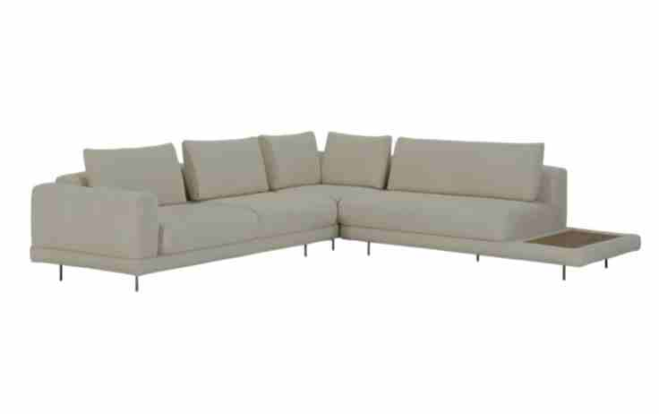
ESTOFADO ANKUR | Descrição | Larg | Prof | PA | Altura | Tecido | G0 | EXW | FOB | G1 | EXW | FOB | G2 | EXW | FOB | EXW | FOB | EXW | FOB | EXW | FOB | EXW | FOB | EXW | FOB | EXW | FOB
 | Módulo (1Ass:080 - S/br) | 0.80 | 1.08 | 0.00 | 0.86 | 5.10 | 1,590 | $317.94 | $345.64 | 1,630 | $326.01 | $353.71 | 1,693 | $338.69 | $366.39 | $350.21 | $377.92 | $362.89 | $390.60 | $375.57 | $403.28 | $388.25 | $415.96 | $410.15 | $437.86 | $445.88 | $473.59
 | Módulo (1Ass:090 - S/br) | 0.90 | 1.08 | 0.00 | 0.86 | 5.40 | 1,703 | $340.63 | $368.33 | 1,746 | $349.29 | $376.99 | 1,814 | $362.89 | $390.60 | $375.26 | $402.97 | $388.87 | $416.57 | $402.48 | $430.18 | $416.08 | $443.79 | $439.59 | $467.29 | $477.93 | $505.64
 | Módulo (1Ass:100 - S/br) | 1.00 | 1.08 | 0.00 | 0.86 | 5.70 | 1,819 | $363.88 | $391.58 | 1,866 | $373.13 | $400.83 | 1,938 | $387.66 | $415.36 | $400.87 | $428.58 | $415.41 | $443.11 | $429.94 | $457.65 | $444.48 | $472.18 | $469.58 | $497.29 | $510.55 | $538.25
 | Módulo (1Ass:110 - S/br) | 1.10 | 1.08 | 0.00 | 0.86 | 6.00 | 1,964 | $392.75 | $420.45 | 2,013 | $402.59 | $430.29 | 2,090 | $418.05 | $445.76 | $432.11 | $459.81 | $447.57 | $475.28 | $463.03 | $490.74 | $478.50 | $506.20 | $505.20 | $532.91 | $548.78 | $576.48
 |  |  |  | 0.00
 | Módulo (1Ass:080 - 1Br:020) | 1.00 | 1.08 | 0.00 | 0.86 | 6.30 | 1,809 | $361.81 | $389.51 | 1,860 | $372.07 | $399.78 | 1,941 | $388.20 | $415.91 | $402.87 | $430.57 | $419.00 | $446.70 | $435.13 | $462.83 | $451.26 | $478.96 | $479.12 | $506.82 | $524.58 | $552.28
 | Módulo (1Ass:090 - 1Br:020) | 1.10 | 1.08 | 0.00 | 0.86 | 6.60 | 1,951 | $390.22 | $417.93 | 2,005 | $401.07 | $428.77 | 2,091 | $418.11 | $445.82 | $433.61 | $461.31 | $450.65 | $478.35 | $467.69 | $495.40 | $484.73 | $512.44 | $514.17 | $541.88 | $562.20 | $589.91
 | Módulo (1Ass:100 - 1Br:020) | 1.20 | 1.08 | 0.00 | 0.86 | 6.90 | 2,068 | $413.66 | $441.36 | 2,125 | $425.08 | $452.79 | 2,215 | $443.04 | $470.74 | $459.36 | $487.07 | $477.32 | $505.02 | $495.28 | $522.98 | $513.23 | $540.94 | $544.25 | $571.95 | $594.85 | $622.56
OBS: PÉ EM METAL PINTADO | Módulo (1Ass:110 - 1Br:020) | 1.30 | 1.08 | 0.00 | 0.86 | 7.20 | 2,230 | $445.94 | $473.65 | 2,290 | $457.95 | $485.66 | 2,384 | $476.82 | $504.53 | $493.98 | $521.68 | $512.84 | $540.55 | $531.71 | $559.42 | $550.58 | $578.29 | $583.18 | $610.88 | $636.35 | $664.06
OBS: MESA REVESTIDA EM LÂMINA NATURAL |  |  |  | 0.00
 | Módulo (2Ass:080 - 1Br:020) | 1.80 | 1.08 | 0.00 | 0.86 | 9.05 | 2,823 | $564.69 | $592.40 | 2,900 | $580.03 | $607.73 | 3,021 | $604.13 | $631.84 | $626.05 | $653.75 | $650.15 | $677.86 | $674.26 | $701.96 | $698.36 | $726.07 | $740.00 | $767.70 | $807.93 | $835.63
 | Módulo (2Ass:090 - 1Br:020) | 2.00 | 1.08 | 0.00 | 0.86 | 9.65 | 3,046 | $609.17 | $636.88 | 3,128 | $625.65 | $653.36 | 3,258 | $651.55 | $679.26 | $675.10 | $702.81 | $701.00 | $728.71 | $726.90 | $754.61 | $752.80 | $780.51 | $797.54 | $825.25 | $870.54 | $898.24
 | Módulo (2Ass:100 - 1Br:020) | 2.20 | 1.08 | 0.00 | 0.86 | 10.25 | 3,298 | $659.64 | $687.34 | 3,386 | $677.26 | $704.97 | 3,525 | $704.96 | $732.67 | $730.14 | $757.85 | $757.84 | $785.54 | $785.54 | $813.24 | $813.23 | $840.94 | $861.08 | $888.78 | $939.13 | $966.84
 | Módulo (2Ass:110 - 1Br:020) | 2.40 | 1.08 | 0.00 | 0.86 | 10.85 | 3,518 | $703.57 | $1,586.16 | 3,612 | $722.34 | $1,604.93 | 3,759 | $751.84 | $1,634.42 | $778.65 | $1,661.23 | $808.14 | $1,690.73 | $837.64 | $1,720.22 | $867.13 | $1,749.72 | $918.08 | $1,800.66 | $1,001.20 | $1,883.78
 |  |  |  | 0.00
 | Módulo (1Ass:080 - 1Me:055) | 1.35 | 1.08 | 0.00 | 0.86 | 5.70 | 1,876 | $375.19 | $402.89 | 1,921 | $384.15 | $411.85 | 1,991 | $398.22 | $425.92 | $411.01 | $438.72 | $425.09 | $452.79 | $439.16 | $466.86 | $453.23 | $480.94 | $477.54 | $505.25 | $517.20 | $544.91
 | Módulo (1Ass:090 - 1Me:055) | 1.45 | 1.08 | 0.00 | 0.86 | 6.00 | 1,986 | $397.16 | $424.86 | 2,033 | $406.69 | $434.39 | 2,108 | $421.66 | $449.36 | $435.27 | $462.97 | $450.24 | $477.94 | $465.21 | $492.92 | $480.18 | $507.89 | $506.04 | $533.75 | $548.24 | $575.94
 | Módulo (1Ass:100 - 1Me:055) | 1.55 | 1.08 | 0.00 | 0.86 | 6.30 | 2,139 | $427.84 | $455.54 | 2,190 | $437.94 | $465.64 | 2,269 | $453.81 | $481.51 | $468.23 | $495.94 | $484.10 | $511.81 | $499.97 | $527.68 | $515.84 | $543.55 | $543.25 | $570.96 | $587.98 | $615.68
 | Módulo (1Ass:110 - 1Me:055) | 1.65 | 1.08 | 0.00 | 0.86 | 6.60 | 2,249 | $449.80 | $1,055.34 | 2,302 | $460.47 | $1,066.01 | 2,386 | $477.24 | $1,082.78 | $492.49 | $1,098.03 | $509.26 | $1,114.80 | $526.02 | $1,131.56 | $542.79 | $1,148.33 | $571.76 | $1,177.30 | $619.01 | $1,224.55
 | Módulo (1Ass:120 - 1Me:055) | 1.75 | 1.08 | 0.00 | 0.86 | 6.90 | 2,359 | $471.77 | $499.48 | 2,415 | $483.01 | $510.72 | 2,503 | $500.68 | $528.38 | $516.74 | $544.45 | $534.41 | $562.11 | $552.07 | $579.78 | $569.74 | $597.45 | $600.26 | $627.96 | $650.04 | $677.75
 | Módulo (1Ass:130 - 1Me:055) | 1.85 | 1.08 | 0.00 | 0.86 | 7.20 | 2,469 | $493.74 | $521.44 | 2,528 | $505.55 | $533.26 | 2,621 | $524.12 | $551.82 | $541.00 | $568.70 | $559.56 | $587.26 | $578.12 | $605.83 | $596.69 | $624.39 | $628.76 | $656.46 | $681.08 | $708.78
 | Módulo (1Ass:140 - 1Me:055) | 1.95 | 1.08 | 0.00 | 0.86 | 7.50 | 2,579 | $515.71 | $543.41 | 2,640 | $528.09 | $555.80 | 2,738 | $547.56 | $575.26 | $565.25 | $592.95 | $584.71 | $612.42 | $604.18 | $631.88 | $623.64 | $651.34 | $657.26 | $684.96 | $712.11 | $739.81
 |  |  |  | 0.00
 | Módulo (2Ass:080 - 1Me:055) | 2.15 | 1.08 | 0.00 | 0.86 | 9.30 | 2,925 | $584.90 | $612.61 | 3,004 | $600.72 | $628.42 | 3,128 | $625.57 | $653.28 | $648.17 | $675.87 | $673.02 | $700.72 | $697.87 | $725.58 | $722.72 | $750.43 | $765.65 | $793.36 | $835.69 | $863.40
 | Módulo (2Ass:090 - 1Me:055) | 2.35 | 1.08 | 0.00 | 0.86 | 9.80 | 3,138 | $627.50 | $655.21 | 3,221 | $644.27 | $671.98 | 3,353 | $670.62 | $698.33 | $694.58 | $722.28 | $720.93 | $748.63 | $747.28 | $774.98 | $773.63 | $801.33 | $819.14 | $846.85 | $893.40 | $921.11
 | Módulo (2Ass:100 - 1Me:055) | 2.55 | 1.08 | 0.00 | 0.86 | 10.30 | 3,389 | $677.73 | $705.43 | 3,477 | $695.45 | $723.15 | 3,616 | $723.30 | $751.00 | $748.61 | $776.32 | $776.46 | $804.16 | $804.31 | $832.01 | $832.15 | $859.86 | $880.25 | $907.96 | $958.73 | $986.44
 | Módulo (2Ass:110 - 1Me:055) | 2.75 | 1.08 | 0.00 | 0.86 | 10.80 | 3,604 | $720.87 | $748.58 | 3,698 | $739.55 | $767.25 | 3,844 | $768.89 | $796.60 | $795.57 | $823.27 | $824.91 | $852.62 | $854.26 | $881.96 | $883.60 | $911.31 | $934.29 | $961.99 | $1,016.99 | $1,044.69
 |  |  |  | 0.00
 | Canto 1,04x1,04 | 1.04 | 1.04 | 0.00 | 0.86 | 7.10 | 1,819 | $363.85 | $391.55 | 1,876 | $375.28 | $402.98 | 1,966 | $393.24 | $420.95 | $409.58 | $437.28 | $427.54 | $455.25 | $445.51 | $473.21 | $463.48 | $491.18 | $494.51 | $522.21 | $545.14 | $572.84
 |  |  |  | 0.00
 | Chaise (1Ass:090 - 1Br:020) | 1.10 | 1.80 | 0.00 | 0.86 | 7.40 | 2,408 | $481.66 | $509.37 | 2,465 | $493.06 | $520.76 | 2,555 | $510.96 | $538.67 | $527.24 | $554.95 | $545.15 | $572.85 | $563.06 | $590.76 | $580.96 | $608.67 | $611.89 | $639.60 | $662.36 | $690.06
 | Chaise (1Ass:100 - 1Br:020) | 1.20 | 1.80 | 0.00 | 0.86 | 7.70 | 2,572 | $514.40 | $542.10 | 2,632 | $526.33 | $554.03 | 2,725 | $545.07 | $572.78 | $562.12 | $589.82 | $580.86 | $608.57 | $599.61 | $627.31 | $618.36 | $646.06 | $650.74 | $678.44 | $703.57 | $731.27
 | Chaise (1Ass:110 - 1Br:020) | 1.30 | 1.80 | 0.00 | 0.86 | 8.00 | 2,738 | $547.64 | $575.35 | 2,801 | $560.11 | $587.81 | 2,898 | $579.69 | $607.40 | $597.50 | $625.20 | $617.08 | $644.79 | $636.67 | $664.37 | $656.26 | $683.96 | $690.09 | $717.79 | $745.28 | $772.99
 |  |  |  | 0.00
 | Puff 104x104 | 1.04 | 1.04 | 0.00 | 0.45 | 4.55 | 1,440 | $287.93 | $315.63 | 1,471 | $294.25 | $321.95 | 1,521 | $304.18 | $331.88 | $313.21 | $340.91 | $323.14 | $350.85 | $333.07 | $360.78 | $343.01 | $370.71 | $360.16 | $387.87 | $388.16 | $415.86
 |  |  |  | 0.00
 | Puff 0,80 x 0,80 | 0.80 | 0.80 | 0.00 | 0.45 | 3.10 | 1,057 | $211.35 | $239.05 | 1,075 | $215.09 | $242.79 | 1,105 | $220.96 | $248.67 | $226.31 | $254.01 | $232.18 | $259.89 | $238.06 | $265.76 | $243.93 | $271.64 | $254.08 | $281.79 | $270.64 | $298.35
 | Puff 0,90 x 0,80 | 0.90 | 0.80 | 0.00 | 0.45 | 3.30 | 1,125 | $225.03 | $252.74 | 1,146 | $229.13 | $256.83 | 1,178 | $235.57 | $263.27 | $241.42 | $269.12 | $247.85 | $275.56 | $254.29 | $281.99 | $260.72 | $288.43 | $271.84 | $299.54 | $289.97 | $317.68
 | Puff 1,00 x 0,80 | 1.00 | 0.80 | 0.00 | 0.45 | 3.50 | 1,194 | $238.72 | $266.42 | 1,216 | $243.17 | $270.87 | 1,251 | $250.17 | $277.87 | $256.52 | $284.23 | $263.52 | $291.22 | $270.51 | $298.22 | $277.51 | $305.21 | $289.59 | $317.30 | $309.30 | $337.01
 | Puff 1,10 x 0,80 | 1.10 | 0.80 | 0.00 | 0.45 | 3.70 | 1,262 | $252.40 | $410.72 | 1,286 | $257.21 | $415.52 | 1,324 | $264.77 | $423.08 | $271.63 | $429.94 | $279.19 | $437.50 | $286.74 | $445.05 | $294.30 | $452.61 | $307.35 | $465.66 | $328.64 | $486.95
 |  |  |  | 0.00
 | Puff 1,00 com mesa 0,55 | 1.55 | 0.80 | 0.00 | 0.45 | 3.05 | 1,484 | $296.70 | $324.41 | 1,502 | $300.35 | $328.06 | 1,530 | $306.09 | $333.79 | $311.30 | $339.01 | $317.04 | $344.74 | $322.77 | $350.48 | $328.51 | $356.21 | $338.42 | $366.12 | $354.58 | $382.29
 | Puff 1,10 com mesa 0,55 | 1.65 | 0.80 | 0.00 | 0.45 | 3.15 | 1,546 | $309.14 | $542.65 | 1,565 | $312.97 | $546.48 | 1,595 | $318.98 | $552.49 | $324.45 | $557.96 | $330.47 | $563.98 | $336.48 | $569.99 | $342.50 | $576.01 | $352.89 | $586.40 | $369.84 | $603.35
 |  |  |  | 0.00
 | Almofada de Encosto | 0.80 | 0.20 | 0.00 | 0.45 | 2.20 | 154 | $30.73 | $58.43 | 164 | $32.86 | $60.57 | 181 | $36.22 | $63.93 | $39.27 | $66.98 | $42.63 | $70.34 | $45.99 | $73.69 | $49.35 | $77.05 | $55.15 | $82.85 | $64.61 | $92.31
 | Almofada de Encosto | 0.90 | 0.20 | 0.00 | 0.45 | 2.30 | 167 | $33.50 | $61.20 | 179 | $35.81 | $63.52 | 197 | $39.45 | $67.16 | $42.76 | $70.46 | $46.40 | $74.10 | $50.03 | $77.74 | $53.67 | $81.37 | $59.95 | $87.66 | $70.20 | $97.91
 | Almofada de Encosto | 1.00 | 0.20 | 0.00 | 0.45 | 2.40 | 184 | $36.78 | $64.49 | 196 | $39.27 | $66.98 | 216 | $43.19 | $70.90 | $46.75 | $74.46 | $50.67 | $78.37 | $54.59 | $82.29 | $58.50 | $86.21 | $65.27 | $92.97 | $76.31 | $104.01
 | Almofada de Encosto | 1.10 | 0.20 | 0.00 | 0.45 | 2.50 | 198 | $39.55 | $67.26 | 211 | $42.22 | $69.93 | 232 | $46.42 | $74.13 | $50.24 | $77.94 | $54.43 | $82.14 | $58.63 | $86.33 | $62.83 | $90.53 | $70.08 | $97.78 | $81.90 | $109.61
 |  |  |  | 0.00
 | Sumie Sem Canto 200 | 2.00 | 1.08 | 0.00 | 0.86 | 8.50 | 2,808 | $561.51 | $589.21 | 2,874 | $574.86 | $602.56 | 2,979 | $595.84 | $623.55 | $614.92 | $642.63 | $635.91 | $663.61 | $656.89 | $684.60 | $677.88 | $705.58 | $714.12 | $741.83 | $773.26 | $800.97
 | Sumie Sem Canto 220 | 2.20 | 1.08 | 0.00 | 0.86 | 9.30 | 3,043 | $608.61 | $636.32 | 3,117 | $623.39 | $651.10 | 3,233 | $646.61 | $674.32 | $667.73 | $695.43 | $690.95 | $718.65 | $714.17 | $741.88 | $737.40 | $765.10 | $777.51 | $805.21 | $842.96 | $870.66
 | Sumie Sem Canto 240 | 2.40 | 1.08 | 0.00 | 0.86 | 10.10 | 3,263 | $652.67 | $680.37 | 3,344 | $668.87 | $696.58 | 3,472 | $694.33 | $722.04 | $717.48 | $745.18 | $742.94 | $770.65 | $768.40 | $796.11 | $793.87 | $821.57 | $837.84 | $865.55 | $909.60 | $937.30
 |  |  |  | 0.00
ESTOFADO LASSO | Descrição | Larg | Prof | PA | Altura | Tecido | G0 | EXW | FOB | G1 | EXW | FOB | G2 | EXW | FOB | EXW | FOB | EXW | FOB | EXW | FOB | EXW | FOB | EXW | FOB | EXW | FOB
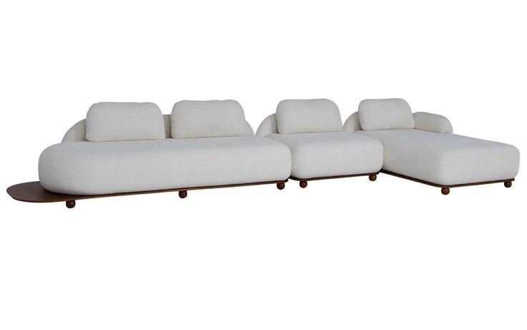
 | Módulo (1Ass:115 - S/br) | 1.15 | 0.94 | 0.00 | 0.78 | 5.80 | 3,345 | $668.92 | $1,001.37 | 3,398 | $679.51 | $1,011.96 | 3,481 | $696.14 | $1,028.59 | $711.26 | $1,043.72 | $727.90 | $1,060.35 | $744.53 | $1,076.99 | $761.17 | $1,093.62 | $789.90 | $1,122.35 | $836.78 | $1,169.23
 | Módulo (1Ass:135 - S/br) | 1.35 | 0.94 | 0.00 | 0.78 | 6.50 | 3,644 | $728.87 | $748.66 | 3,705 | $741.00 | $760.79 | 3,800 | $760.06 | $779.85 | $777.39 | $797.18 | $796.45 | $816.24 | $815.51 | $835.30 | $834.57 | $854.36 | $867.50 | $887.29 | $921.21 | $941.00
 | Módulo (1Ass:155 - S/br) | 1.55 | 0.94 | 0.00 | 0.78 | 7.20 | 3,947 | $789.46 | $809.25 | 4,016 | $803.13 | $822.92 | 4,123 | $824.62 | $844.41 | $844.15 | $863.94 | $865.64 | $885.43 | $887.12 | $906.91 | $908.61 | $928.40 | $945.72 | $965.51 | $1,006.28 | $1,026.07
 | Módulo (1Ass:175 - S/br) | 1.75 | 0.94 | 0.00 | 0.78 | 7.90 | 4,291 | $858.23 | $878.02 | 4,367 | $873.45 | $893.24 | 4,487 | $897.36 | $917.15 | $919.10 | $938.89 | $943.02 | $962.80 | $966.93 | $986.72 | $990.84 | $1,010.63 | $1,032.14 | $1,051.93 | $1,099.53 | $1,119.32
 | Módulo (1Ass:195 - S/br) | 1.95 | 0.94 | 0.00 | 0.78 | 8.60 | 4,600 | $920.08 | $939.87 | 4,684 | $936.84 | $956.63 | 4,816 | $963.18 | $982.97 | $987.12 | $1,006.91 | $1,013.46 | $1,033.25 | $1,039.80 | $1,059.59 | $1,066.14 | $1,085.93 | $1,111.63 | $1,131.42 | $1,185.86 | $1,205.65
 | Módulo (1Ass:215 - S/br) | 2.15 | 0.94 | 0.00 | 0.78 | 9.30 | 4,938 | $987.60 | $1,007.38 | 5,029 | $1,005.90 | $1,025.69 | 5,173 | $1,034.66 | $1,054.45 | $1,060.81 | $1,080.60 | $1,089.58 | $1,109.37 | $1,118.34 | $1,138.13 | $1,147.11 | $1,166.90 | $1,196.79 | $1,216.58 | $1,277.85 | $1,297.64
 | Módulo (1Ass:235 - S/br) | 2.35 | 0.94 | 0.00 | 0.78 | 10.00 | 5,200 | $1,039.99 | $1,059.78 | 5,299 | $1,059.84 | $1,079.63 | 5,455 | $1,091.03 | $1,110.82 | $1,119.38 | $1,139.17 | $1,150.57 | $1,170.36 | $1,181.76 | $1,201.55 | $1,212.95 | $1,232.74 | $1,266.83 | $1,286.62 | $1,354.73 | $1,374.51
 |  |  |  | 0.00
PEÇA ASSINADA DESIGN: | Módulo (1Ass:115 - 1Me:030) | 1.45 | 0.94 | 0.00 | 0.78 | 5.80 | 3,449 | $689.71 | $709.50 | 3,501 | $700.30 | $720.09 | 3,585 | $716.93 | $736.72 | $732.06 | $751.84 | $748.69 | $768.48 | $765.33 | $785.11 | $781.96 | $801.75 | $810.69 | $830.48 | $857.57 | $877.36
JOÃO V. DEMELE | Módulo (1Ass:135 - 1Me:030) | 1.65 | 0.94 | 0.00 | 0.78 | 6.50 | 3,789 | $757.86 | $777.65 | 3,850 | $769.99 | $789.78 | 3,945 | $789.05 | $808.84 | $806.38 | $826.17 | $825.44 | $845.23 | $844.50 | $864.29 | $863.56 | $883.35 | $896.48 | $916.27 | $950.20 | $969.99
 | Módulo (1Ass:155 - 1Me:030) | 1.85 | 0.94 | 0.00 | 0.78 | 7.20 | 4,086 | $817.18 | $836.97 | 4,154 | $830.86 | $850.65 | 4,262 | $852.34 | $872.13 | $871.88 | $891.67 | $893.36 | $913.15 | $914.85 | $934.64 | $936.34 | $956.12 | $973.45 | $993.24 | $1,034.00 | $1,053.79
OBS: BASE EM LÂMINA NATURAL | Módulo (1Ass:175 - 1Me:030) | 2.05 | 0.94 | 0.00 | 0.78 | 7.90 | 4,383 | $876.51 | $896.30 | 4,459 | $891.72 | $911.51 | 4,578 | $915.64 | $935.43 | $937.38 | $957.16 | $961.29 | $981.08 | $985.20 | $1,004.99 | $1,009.11 | $1,028.90 | $1,050.42 | $1,070.21 | $1,117.81 | $1,137.60
OBS: PÉ EM MADEIRA | Módulo (1Ass:195 - 1Me:030) | 2.25 | 0.94 | 0.00 | 0.78 | 8.60 | 4,723 | $944.65 | $964.44 | 4,807 | $961.41 | $981.20 | 4,939 | $987.75 | $1,007.54 | $1,011.70 | $1,031.49 | $1,038.03 | $1,057.82 | $1,064.37 | $1,084.16 | $1,090.71 | $1,110.50 | $1,136.21 | $1,155.99 | $1,210.43 | $1,230.22
 | Módulo (1Ass:215 - 1Me:030) | 2.45 | 0.94 | 0.00 | 0.78 | 9.30 | 5,020 | $1,003.98 | $1,023.77 | 5,111 | $1,022.28 | $1,042.07 | 5,255 | $1,051.05 | $1,070.84 | $1,077.20 | $1,096.98 | $1,105.96 | $1,125.75 | $1,134.72 | $1,154.51 | $1,163.49 | $1,183.28 | $1,213.17 | $1,232.96 | $1,294.24 | $1,314.02
 | Módulo (1Ass:235 - 1Me:030) | 2.65 | 0.94 | 0.00 | 0.78 | 10.00 | 5,354 | $1,070.86 | $1,838.67 | 5,454 | $1,090.71 | $1,858.52 | 5,610 | $1,121.90 | $1,889.71 | $1,150.26 | $1,918.07 | $1,181.45 | $1,949.26 | $1,212.64 | $1,980.45 | $1,243.83 | $2,011.64 | $1,297.70 | $2,065.51 | $1,385.60 | $2,153.41
 |  |  |  | 0.00
 | Módulo Curvo 250 | 2.50 | 1.15 | 0.00 | 0.78 | 10.10 | 5,724 | $1,144.87 | $1,164.66 | 5,825 | $1,164.94 | $1,184.73 | 5,982 | $1,196.47 | $1,216.26 | $1,225.14 | $1,244.93 | $1,256.68 | $1,276.47 | $1,288.22 | $1,308.01 | $1,319.75 | $1,339.54 | $1,374.23 | $1,394.02 | $1,463.10 | $1,482.89
 |  |  |  | 0.00
 | Puff 09x090 | 0.90 | 0.90 | 0.00 | 0.45 | 3.60 | 1,798 | $359.60 | $379.39 | 1,827 | $365.33 | $385.12 | 1,872 | $374.35 | $394.13 | $382.54 | $402.33 | $391.55 | $411.34 | $400.56 | $420.35 | $409.57 | $429.36 | $425.13 | $444.92 | $450.53 | $470.31
 |  |  |  | 0.00
 | Módulo Reto (1Ass:115 - S/br) | 1.15 | 0.94 | 0.00 | 0.78 | 6.25 | 3,310 | $662.00 | $681.79 | 3,368 | $673.58 | $693.37 | 3,459 | $691.78 | $711.57 | $708.32 | $728.11 | $726.51 | $746.30 | $744.71 | $764.49 | $762.90 | $782.69 | $794.33 | $814.12 | $845.60 | $865.39
 | Módulo Reto (1Ass:135 - S/br) | 1.35 | 0.94 | 0.00 | 0.78 | 6.95 | 3,607 | $721.33 | $741.12 | 3,672 | $734.45 | $754.24 | 3,775 | $755.07 | $774.86 | $773.82 | $793.61 | $794.44 | $814.23 | $815.06 | $834.85 | $835.68 | $855.47 | $871.29 | $891.08 | $929.40 | $949.19
 | Módulo Reto (1Ass:155 - S/br) | 1.55 | 0.94 | 0.00 | 0.78 | 7.65 | 3,903 | $780.65 | $800.44 | 3,977 | $795.32 | $815.11 | 4,092 | $818.36 | $838.15 | $839.32 | $859.10 | $862.36 | $882.15 | $885.41 | $905.20 | $908.45 | $928.24 | $948.26 | $968.05 | $1,013.21 | $1,033.00
 | Módulo Reto (1Ass:175 - S/br) | 1.75 | 0.94 | 0.00 | 0.78 | 8.35 | 4,203 | $840.61 | $860.40 | 4,284 | $856.82 | $876.61 | 4,411 | $882.29 | $902.08 | $905.45 | $925.23 | $930.92 | $950.71 | $956.39 | $976.18 | $981.86 | $1,001.65 | $1,025.86 | $1,045.65 | $1,097.64 | $1,117.43
 | Módulo Reto (1Ass:195 - S/br) | 1.95 | 0.94 | 0.00 | 0.78 | 9.05 | 4,506 | $901.19 | $920.98 | 4,595 | $918.95 | $938.73 | 4,734 | $946.84 | $966.63 | $972.20 | $991.99 | $1,000.10 | $1,019.89 | $1,028.00 | $1,047.79 | $1,055.90 | $1,075.69 | $1,104.09 | $1,123.87 | $1,182.71 | $1,202.50
 | Módulo Reto (1Ass:215 - S/br) | 2.15 | 0.94 | 0.00 | 0.78 | 9.75 | 4,803 | $960.52 | $980.31 | 4,899 | $979.81 | $999.60 | 5,051 | $1,010.14 | $1,029.93 | $1,037.70 | $1,057.49 | $1,068.03 | $1,087.82 | $1,098.35 | $1,118.14 | $1,128.68 | $1,148.46 | $1,181.05 | $1,200.84 | $1,266.51 | $1,286.30
 | Módulo Reto (1Ass:235 - S/br) | 2.35 | 0.94 | 0.00 | 0.78 | 10.45 | 5,099 | $1,019.84 | $1,039.63 | 5,203 | $1,040.68 | $1,060.47 | 5,367 | $1,073.43 | $1,093.22 | $1,103.20 | $1,122.99 | $1,135.95 | $1,155.74 | $1,168.70 | $1,188.49 | $1,201.45 | $1,221.24 | $1,258.02 | $1,277.81 | $1,350.32 | $1,370.10
 |  |  |  | 0.00
 | Chaise | 1.15 | 1.75 | 0.00 | 0.78 | 8.90 | 3,918 | $783.57 | $1,404.94 | 4,005 | $800.99 | $1,422.36 | 4,142 | $828.37 | $1,449.74 | $853.26 | $1,474.63 | $880.63 | $1,502.01 | $908.01 | $1,529.38 | $935.39 | $1,556.76 | $982.68 | $1,604.05 | $1,059.84 | $1,681.21
 | Chaise | 1.35 | 1.75 | 0.00 | 0.78 | 9.20 | 4,256 | $851.21 | $1,472.58 | 4,346 | $869.29 | $1,490.66 | 4,489 | $897.71 | $1,519.08 | $923.54 | $1,544.92 | $951.96 | $1,573.33 | $980.38 | $1,601.75 | $1,008.80 | $1,630.17 | $1,057.88 | $1,679.25 | $1,137.97 | $1,759.34
 |  |  |  | 0.00
 | Braço solto | 0.30 | 0.60 | 0.00 | 0.30 | 4.10 | 696 | $139.22 | $159.01 | 730 | $146.06 | $165.85 | 784 | $156.80 | $176.59 | $166.57 | $186.36 | $177.31 | $197.10 | $188.05 | $207.84 | $198.80 | $218.59 | $217.35 | $237.14 | $247.63 | $267.42
 |  |  |  | 0.00
ESTOFADO MIWA | Descrição | Larg | Prof | PA | Altura | Tecido | G0 | EXW | FOB | G1 | EXW | FOB | G2 | EXW | FOB | EXW | FOB | EXW | FOB | EXW | FOB | EXW | FOB | EXW | FOB | EXW | FOB
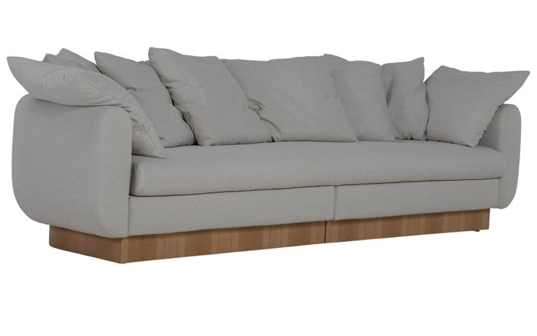
 | Tapeçado - Bipartido (1Ass:166 - 2Br:20) - 6 Almofadas | 2.06 | 0.98 | 0.00 | 0.87 | 14.60 | 6,412 | $1,282.46 | $2,248.16 | 6,548 | $1,309.65 | $2,275.34 | 6,762 | $1,352.37 | $2,318.07 | $1,391.21 | $2,356.91 | $1,433.94 | $2,399.64 | $1,476.67 | $2,442.36 | $1,519.39 | $2,485.09 | $1,593.19 | $2,558.89 | $1,713.60 | $2,679.30
 | Tapeçado - Bipartido (1Ass:186 - 2Br:20) - 6 Almofadas | 2.26 | 0.98 | 0.00 | 0.87 | 15.40 | 6,591 | $1,318.22 | $2,283.91 | 6,735 | $1,347.00 | $2,312.70 | 6,961 | $1,392.24 | $2,357.94 | $1,433.37 | $2,399.07 | $1,478.61 | $2,444.31 | $1,523.85 | $2,489.54 | $1,569.09 | $2,534.78 | $1,647.23 | $2,612.92 | $1,774.72 | $2,740.42
 | Tapeçado - Bipartido (1Ass:206 - 2Br:20) - 6 Almofadas | 2.46 | 0.98 | 0.00 | 0.87 | 16.20 | 6,778 | $1,355.69 | $2,321.38 | 6,930 | $1,386.07 | $2,351.77 | 7,169 | $1,433.83 | $2,399.52 | $1,477.24 | $2,442.94 | $1,524.99 | $2,490.69 | $1,572.74 | $2,538.44 | $1,620.49 | $2,586.19 | $1,702.98 | $2,668.67 | $1,837.55 | $2,803.25
 | Tapeçado - Bipartido (1Ass:226 - 2Br:20) - 8 Almofadas | 2.66 | 0.98 | 0.00 | 0.87 | 18.20 | 7,155 | $1,431.08 | $2,396.78 | 7,327 | $1,465.47 | $2,431.17 | 7,598 | $1,519.51 | $2,485.20 | $1,568.63 | $2,534.33 | $1,622.66 | $2,588.36 | $1,676.70 | $2,642.40 | $1,730.74 | $2,696.43 | $1,824.07 | $2,789.77 | $1,976.35 | $2,942.05
 | Tapeçado - Bipartido (1Ass:246 - 2Br:20) - 8 Almofadas | 2.86 | 0.98 | 0.00 | 0.87 | 18.80 | 7,320 | $1,464.04 | $2,429.74 | 7,498 | $1,499.63 | $2,465.33 | 7,778 | $1,555.55 | $2,521.25 | $1,606.39 | $2,572.08 | $1,662.31 | $2,628.00 | $1,718.23 | $2,683.92 | $1,774.15 | $2,739.84 | $1,870.74 | $2,836.43 | $2,028.33 | $2,994.03
 | Tapeçado - Bipartido (1Ass:266 - 2Br:20) - 8 Almofadas | 3.06 | 0.98 | 0.00 | 0.87 | 19.40 | 7,528 | $1,505.57 | $2,471.27 | 7,712 | $1,542.35 | $2,508.05 | 8,001 | $1,600.16 | $2,565.86 | $1,652.71 | $2,618.41 | $1,710.52 | $2,676.21 | $1,768.32 | $2,734.02 | $1,826.13 | $2,791.82 | $1,925.97 | $2,891.67 | $2,088.88 | $3,054.58
 |  |  |  | 0.00
 | Algodão - Bipartido (1Ass:166 - 2Br:20) - 6 Almofadas | 2.06 | 0.98 | 0.00 | 0.87 | 1.00 |  |  |  |  |  |  |  |  |  | $1,154.40 | $2,120.09
OBS: BASE EM LÂMINA NATURAL | Algodão - Bipartido (1Ass:186 - 2Br:20) - 6 Almofadas | 2.26 | 0.98 | 0.00 | 0.87 | 1.00 |  |  |  |  |  |  |  |  |  | $1,182.96 | $2,148.65
 | Algodão - Bipartido (1Ass:206 - 2Br:20) - 6 Almofadas | 2.46 | 0.98 | 0.00 | 0.87 | 1.00 |  |  |  |  |  |  |  |  |  | $1,212.66 | $2,178.36
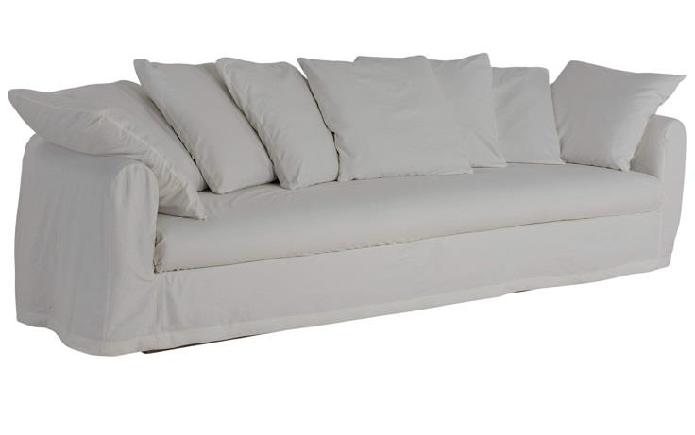
 | Algodão - Bipartido (1Ass:226 - 2Br:20) - 8 Almofadas | 2.66 | 0.98 | 0.00 | 0.87 | 1.00 |  |  |  |  |  |  |  |  |  | $1,268.64 | $2,234.33
 | Algodão - Bipartido (1Ass:246 - 2Br:20) - 8 Almofadas | 2.86 | 0.98 | 0.00 | 0.87 | 1.00 |  |  |  |  |  |  |  |  |  | $1,296.05 | $2,261.75
 | Algodão - Bipartido (1Ass:266 - 2Br:20) - 8 Almofadas | 3.06 | 0.98 | 0.00 | 0.87 | 1.00 |  |  |  |  |  |  |  |  |  | $1,332.04 | $2,297.74
 |  |  |  | 0.00
 | Capa Inteira (1Ass:166 - 2Br:20) - 6 Almofadas | 2.06 | 0.98 | 0.00 | 0.87 | 13.70 |  |  |  |  |  |  |  |  |  | $305.85 | $2,237.24
 | Capa Inteira (1Ass:186 - 2Br:20) - 6 Almofadas | 2.26 | 0.98 | 0.00 | 0.87 | 14.30 |  |  |  |  |  |  |  |  |  | $319.87 | $2,251.26
 | Capa Inteira (1Ass:206 - 2Br:20) - 6 Almofadas | 2.46 | 0.98 | 0.00 | 0.87 | 14.90 |  |  |  |  |  |  |  |  |  | $334.49 | $2,265.89
 | Capa Inteira (1Ass:226 - 2Br:20) - 8 Almofadas | 2.66 | 0.98 | 0.00 | 0.87 | 17.30 |  |  |  |  |  |  |  |  |  | $391.18 | $2,322.57
 | Capa Inteira (1Ass:246 - 2Br:20) - 8 Almofadas | 2.86 | 0.98 | 0.00 | 0.87 | 17.95 |  |  |  |  |  |  |  |  |  | $406.37 | $2,337.76
OBS: BASE EM LÂMINA NATURAL | Capa Inteira (1Ass:266 - 2Br:20) - 8 Almofadas | 3.06 | 0.98 | 0.00 | 0.87 | 18.60 |  |  |  |  |  |  |  |  |  | $421.55 | $2,352.95
 |  |  |  | 0.00
 |  |  |  | 0.00
ESTOFADO MOA | Descrição | Larg | Prof | PA | Altura | Tecido | G0 | EXW | FOB | G1 | EXW | FOB | G2 | EXW | FOB | EXW | FOB | EXW | FOB | EXW | FOB | EXW | FOB | EXW | FOB | EXW | FOB
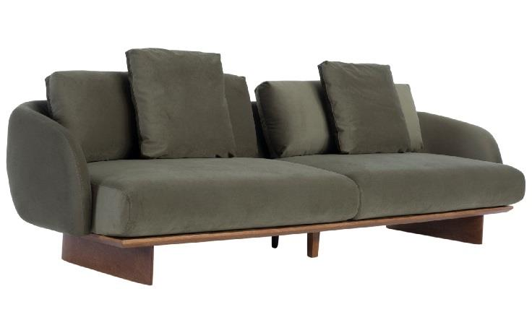
 | Bipartido (2Ass:090 - 1Br:015) | 1.95 | 1.02 | 0.00 | 0.90 | 10.10 | 4,780 | $956.02 | $2,163.14 | 4,872 | $974.49 | $2,181.62 | 5,018 | $1,003.53 | $2,210.65 | $1,029.92 | $2,237.05 | $1,058.96 | $2,266.08 | $1,088.00 | $2,295.12 | $1,117.03 | $2,324.15 | $1,167.18 | $2,374.30 | $1,249.01 | $2,456.13
 | Bipartido (2Ass:100 - 1Br:015) | 2.15 | 1.02 | 0.00 | 0.90 | 10.60 | 5,071 | $1,014.17 | $2,221.30 | 5,168 | $1,033.67 | $2,240.79 | 5,321 | $1,064.30 | $2,271.42 | $1,092.14 | $2,299.27 | $1,122.77 | $2,329.90 | $1,153.40 | $2,360.53 | $1,184.04 | $2,391.16 | $1,236.94 | $2,444.06 | $1,323.27 | $2,530.39
 | Bipartido (2Ass:110 - 1Br:015) | 2.35 | 1.02 | 0.00 | 0.90 | 11.10 | 5,391 | $1,078.13 | $2,285.26 | 5,493 | $1,098.64 | $2,305.76 | 5,654 | $1,130.87 | $2,337.99 | $1,160.16 | $2,367.28 | $1,192.39 | $2,399.51 | $1,224.61 | $2,431.74 | $1,256.84 | $2,463.96 | $1,312.50 | $2,519.63 | $1,403.32 | $2,610.44
 | Bipartido (2Ass:120 - 1Br:015) | 2.55 | 1.02 | 0.00 | 0.90 | 11.60 | 5,679 | $1,135.71 | $2,342.83 | 5,786 | $1,157.23 | $2,364.36 | 5,955 | $1,191.05 | $2,398.18 | $1,221.80 | $2,428.92 | $1,255.62 | $2,462.74 | $1,289.44 | $2,496.57 | $1,323.27 | $2,530.39 | $1,381.68 | $2,588.81 | $1,477.00 | $2,684.12
 | Bipartido (2Ass:130 - 1Br:015) | 2.75 | 1.02 | 0.00 | 0.90 | 12.10 | 5,966 | $1,193.29 | $2,400.41 | 6,079 | $1,215.83 | $2,422.95 | 6,256 | $1,251.24 | $2,458.36 | $1,283.44 | $2,490.56 | $1,318.86 | $2,525.98 | $1,354.27 | $2,561.39 | $1,389.69 | $2,596.81 | $1,450.86 | $2,657.99 | $1,550.67 | $2,757.80
 | Bipartido (2Ass:140 - 1Br:015) | 2.95 | 1.02 | 0.00 | 0.90 | 12.60 | 6,254 | $1,250.87 | $2,457.99 | 6,372 | $1,274.42 | $2,481.54 | 6,557 | $1,311.43 | $2,518.55 | $1,345.08 | $2,552.20 | $1,382.09 | $2,589.21 | $1,419.10 | $2,626.22 | $1,456.11 | $2,663.24 | $1,520.04 | $2,727.17 | $1,624.35 | $2,831.47
 |  |  |  | 0.00
 | Bipartido (2Ass:090 - 2Br:015) | 2.10 | 1.02 | 0.00 | 0.90 | 10.60 | 5,004 | $1,000.83 | $2,207.95 | 5,102 | $1,020.32 | $2,227.45 | 5,255 | $1,050.95 | $2,258.08 | $1,078.80 | $2,285.92 | $1,109.43 | $2,316.55 | $1,140.06 | $2,347.18 | $1,170.69 | $2,377.81 | $1,223.60 | $2,430.72 | $1,309.92 | $2,517.04
PEÇA ASSINADA DESIGN: | Bipartido (2Ass:100 - 2Br:015) | 2.30 | 1.02 | 0.00 | 0.90 | 11.10 | 5,336 | $1,067.11 | $2,274.23 | 5,438 | $1,087.62 | $2,294.74 | 5,599 | $1,119.84 | $2,326.97 | $1,149.14 | $2,356.26 | $1,181.37 | $2,388.49 | $1,213.59 | $2,420.71 | $1,245.82 | $2,452.94 | $1,301.48 | $2,508.60 | $1,392.30 | $2,599.42
LUCIANO SANTELLI | Bipartido (2Ass:110 - 2Br:015) | 2.50 | 1.02 | 0.00 | 0.90 | 11.60 | 5,626 | $1,125.27 | $2,332.39 | 5,734 | $1,146.79 | $2,353.91 | 5,903 | $1,180.61 | $2,387.73 | $1,211.36 | $2,418.48 | $1,245.18 | $2,452.30 | $1,279.00 | $2,486.12 | $1,312.82 | $2,519.94 | $1,371.24 | $2,578.36 | $1,466.56 | $2,673.68
OBS: PÉ EM MADEIRA | Bipartido (2Ass:120 - 2Br:015) | 2.70 | 1.02 | 0.00 | 0.90 | 12.10 | 5,917 | $1,183.43 | $2,390.55 | 6,030 | $1,205.96 | $2,413.09 | 6,207 | $1,241.38 | $2,448.50 | $1,273.58 | $2,480.70 | $1,308.99 | $2,516.12 | $1,344.41 | $2,551.53 | $1,379.83 | $2,586.95 | $1,441.00 | $2,648.12 | $1,540.81 | $2,747.93
 | Bipartido (2Ass:130 - 2Br:015) | 2.90 | 1.02 | 0.00 | 0.90 | 12.60 | 6,208 | $1,241.58 | $2,448.71 | 6,326 | $1,265.14 | $2,472.26 | 6,511 | $1,302.15 | $2,509.27 | $1,335.80 | $2,542.92 | $1,372.81 | $2,579.93 | $1,409.82 | $2,616.94 | $1,446.83 | $2,653.95 | $1,510.76 | $2,717.88 | $1,615.07 | $2,822.19
 | Bipartido (2Ass:140 - 2Br:015) | 3.10 | 1.02 | 0.00 | 0.90 | 13.10 | 6,499 | $1,299.74 | $2,506.86 | 6,622 | $1,324.31 | $2,531.43 | 6,815 | $1,362.92 | $2,570.04 | $1,398.01 | $2,605.14 | $1,436.62 | $2,643.74 | $1,475.23 | $2,682.35 | $1,513.84 | $2,720.96 | $1,580.52 | $2,787.64 | $1,689.32 | $2,896.45
 |  |  |  | 0.00
 | Bipartido (1Ass:090 - 1Puff:090 - 1Br:015) | 1.95 | 1.02 | 0.00 | 0.90 | 8.15 | 4,375 | $874.93 | $2,082.05 | 4,447 | $889.45 | $2,096.57 | 4,561 | $912.26 | $2,119.38 | $933.00 | $2,140.12 | $955.81 | $2,162.94 | $978.63 | $2,185.75 | $1,001.44 | $2,208.56 | $1,040.85 | $2,247.97 | $1,105.14 | $2,312.26
 | Bipartido (1Ass:100 - 1Puff:100 - 1Br:015) | 2.15 | 1.02 | 0.00 | 0.90 | 8.45 | 4,672 | $934.31 | $2,141.43 | 4,747 | $949.43 | $2,156.55 | 4,866 | $973.20 | $2,180.33 | $994.81 | $2,201.93 | $1,018.58 | $2,225.71 | $1,042.35 | $2,249.48 | $1,066.12 | $2,273.25 | $1,107.18 | $2,314.30 | $1,174.17 | $2,381.29
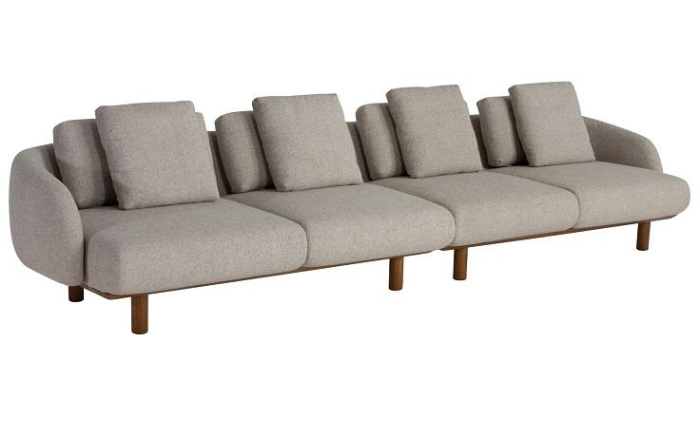
 | Bipartido (1Ass:110 - 1Puff:110 - 1Br:015) | 2.35 | 1.02 | 0.00 | 0.90 | 8.75 | 4,937 | $987.30 | $2,194.42 | 5,015 | $1,003.04 | $2,210.16 | 5,139 | $1,027.76 | $2,234.89 | $1,050.24 | $2,257.37 | $1,074.97 | $2,282.09 | $1,099.70 | $2,306.82 | $1,124.43 | $2,331.55 | $1,167.14 | $2,374.26 | $1,236.83 | $2,443.95
 | Bipartido (1Ass:120 - 1Puff:120 - 1Br:015) | 2.55 | 1.02 | 0.00 | 0.90 | 9.05 | 5,233 | $1,046.68 | $2,253.80 | 5,315 | $1,063.02 | $2,270.14 | 5,444 | $1,088.71 | $2,295.83 | $1,112.06 | $2,319.18 | $1,137.74 | $2,344.86 | $1,163.43 | $2,370.55 | $1,189.11 | $2,396.23 | $1,233.48 | $2,440.60 | $1,305.86 | $2,512.98
 | Bipartido (1Ass:130 - 1Puff:130 - 1Br:015) | 2.75 | 1.02 | 0.00 | 0.90 | 9.35 | 5,498 | $1,099.67 | $2,306.79 | 5,583 | $1,116.62 | $2,323.75 | 5,716 | $1,143.27 | $2,350.39 | $1,167.49 | $2,374.61 | $1,194.13 | $2,401.25 | $1,220.77 | $2,427.89 | $1,247.41 | $2,454.54 | $1,293.43 | $2,500.55 | $1,368.51 | $2,575.64
 | Bipartido (1Ass:140 - 1Puff:140 - 1Br:015) | 2.95 | 1.02 | 0.00 | 0.90 | 9.65 | 5,763 | $1,152.66 | $2,359.79 | 5,851 | $1,170.23 | $2,377.35 | 5,989 | $1,197.83 | $2,404.95 | $1,222.92 | $2,430.04 | $1,250.52 | $2,457.64 | $1,278.12 | $2,485.24 | $1,305.72 | $2,512.84 | $1,353.39 | $2,560.51 | $1,431.17 | $2,638.29
 |  |  |  | 0.00
 | Canto 120x120 | 1.20 | 1.20 | 0.00 | 0.90 | 6.85 | 3,546 | $709.10 | $1,916.22 | 3,605 | $720.98 | $1,928.10 | 3,698 | $739.64 | $1,946.77 | $756.61 | $1,963.74 | $775.28 | $1,982.40 | $793.94 | $2,001.07 | $812.61 | $2,019.73 | $844.85 | $2,051.97 | $897.45 | $2,104.58
 |  |  |  | 0.00
 | Chaise (1Ass:100 - 1Br:015) | 1.15 | 1.45 | 0.00 | 0.90 | 7.10 | 3,813 | $762.55 | $1,969.67 | 3,875 | $774.93 | $1,982.05 | 3,972 | $794.39 | $2,001.52 | $812.09 | $2,019.21 | $831.55 | $2,038.67 | $851.01 | $2,058.14 | $870.48 | $2,077.60 | $904.10 | $2,111.22 | $958.95 | $2,166.07
 | Chaise (1Ass:110 - 1Br:015) | 1.25 | 1.45 | 0.00 | 0.90 | 7.30 | 4,004 | $800.78 | $2,007.90 | 4,068 | $813.57 | $2,020.69 | 4,168 | $833.67 | $2,040.79 | $851.94 | $2,059.06 | $872.04 | $2,079.17 | $892.15 | $2,099.27 | $912.25 | $2,119.37 | $946.97 | $2,154.09 | $1,003.62 | $2,210.74
OBS: PÉ EM MADEIRA | Chaise (1Ass:120 - 1Br:015) | 1.35 | 1.45 | 0.00 | 0.90 | 7.50 | 4,195 | $839.01 | $2,046.13 | 4,261 | $852.20 | $2,059.33 | 4,365 | $872.94 | $2,080.06 | $891.80 | $2,098.92 | $912.54 | $2,119.66 | $933.28 | $2,140.40 | $954.02 | $2,161.14 | $989.84 | $2,196.96 | $1,048.29 | $2,255.41
 |  |  |  | 0.00
 | Puff 095x095 | 0.95 | 1.02 | 0.00 | 0.47 | 3.55 | 2,241 | $448.13 | $1,655.25 | 2,267 | $453.31 | $1,660.43 | 2,307 | $461.45 | $1,668.57 | $468.84 | $1,675.96 | $476.98 | $1,684.10 | $485.12 | $1,692.24 | $493.25 | $1,700.37 | $507.30 | $1,714.43 | $530.23 | $1,737.36
 | Puff 105x095 | 1.05 | 1.02 | 0.00 | 0.47 | 3.60 | 2,369 | $473.79 | $1,680.91 | 2,395 | $479.07 | $1,686.19 | 2,437 | $487.36 | $1,694.48 | $494.90 | $1,702.03 | $503.20 | $1,710.32 | $511.50 | $1,718.62 | $519.79 | $1,726.91 | $534.12 | $1,741.24 | $557.50 | $1,764.62
 | Puff 115x095 | 1.15 | 1.02 | 0.00 | 0.47 | 4.30 | 2,575 | $515.06 | $1,722.19 | 2,609 | $521.76 | $1,728.89 | 2,661 | $532.29 | $1,739.42 | $541.87 | $1,748.99 | $552.40 | $1,759.52 | $562.92 | $1,770.05 | $573.45 | $1,780.58 | $591.64 | $1,798.76 | $621.31 | $1,828.44
 |  |  |  | 0.00
ESTOFADO NINHO | Descrição | Larg | Prof | PA | Altura | Tecido | G0 | EXW | FOB | G1 | EXW | FOB | G2 | EXW | FOB | EXW | FOB | EXW | FOB | EXW | FOB | EXW | FOB | EXW | FOB | EXW | FOB
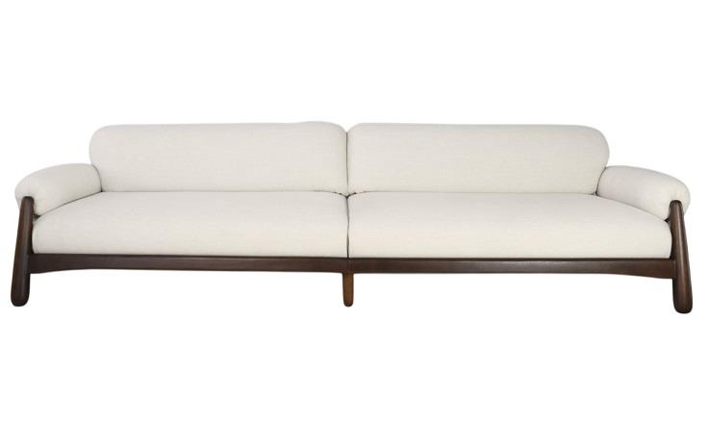
 | Modulo (1Ass:087 - 1Br:023) | 1.10 | 1.02 | 0.00 | 0.80 | 8.10 | 4,565 | $913.08 | $1,431.55 | 4,640 | $927.94 | $1,446.41 | 4,756 | $951.29 | $1,469.76 | $972.52 | $1,490.99 | $995.87 | $1,514.34 | $1,019.22 | $1,537.69 | $1,042.57 | $1,561.04 | $1,082.90 | $1,601.37 | $1,148.71 | $1,667.18
 | Modulo (1Ass:097 - 1Br:023) | 1.20 | 1.02 | 0.00 | 0.80 | 8.20 | 4,695 | $939.06 | $1,457.53 | 4,771 | $954.13 | $1,472.60 | 4,889 | $977.81 | $1,496.28 | $999.34 | $1,517.80 | $1,023.02 | $1,541.48 | $1,046.70 | $1,565.16 | $1,070.38 | $1,588.84 | $1,111.28 | $1,629.75 | $1,178.01 | $1,696.48
 | Modulo (1Ass:107 - 1Br:023) | 1.30 | 1.02 | 0.00 | 0.80 | 8.30 | 4,825 | $965.04 | $1,483.51 | 4,902 | $980.32 | $1,498.79 | 5,022 | $1,004.33 | $1,522.80 | $1,026.15 | $1,544.62 | $1,050.16 | $1,568.63 | $1,074.17 | $1,592.64 | $1,098.18 | $1,616.65 | $1,139.65 | $1,658.12 | $1,207.31 | $1,725.78
 | Modulo (1Ass:117 - 1Br:023) | 1.40 | 1.02 | 0.00 | 0.80 | 8.40 | 4,952 | $990.43 | $1,508.89 | 5,030 | $1,005.91 | $1,524.38 | 5,151 | $1,030.25 | $1,548.72 | $1,052.38 | $1,570.85 | $1,076.71 | $1,595.18 | $1,101.05 | $1,619.52 | $1,125.39 | $1,643.86 | $1,167.43 | $1,685.90 | $1,236.01 | $1,754.48
 | Modulo (1Ass:127 - 1Br:023) | 1.50 | 1.02 | 0.00 | 0.80 | 8.50 | 5,079 | $1,015.81 | $1,534.28 | 5,158 | $1,031.51 | $1,549.98 | 5,281 | $1,056.17 | $1,574.64 | $1,078.60 | $1,597.07 | $1,103.26 | $1,621.73 | $1,127.93 | $1,646.40 | $1,152.60 | $1,671.07 | $1,195.20 | $1,713.67 | $1,264.72 | $1,783.19
 | Modulo (1Ass:137 - 1Br:023) | 1.60 | 1.02 | 0.00 | 0.80 | 8.60 | 5,251 | $1,050.16 | $1,568.63 | 5,330 | $1,066.07 | $1,584.54 | 5,455 | $1,091.07 | $1,609.53 | $1,113.79 | $1,632.26 | $1,138.78 | $1,657.25 | $1,163.78 | $1,682.25 | $1,188.77 | $1,707.24 | $1,231.95 | $1,750.42 | $1,302.39 | $1,820.86
 |  |  |  | 0.00
 | Poltrona | 1.14 | 1.02 | 0.00 | 0.80 | 6.00 | 4,477 | $895.47 | $1,263.54 | 4,530 | $905.93 | $1,274.01 | 4,612 | $922.38 | $1,290.45 | $937.33 | $1,305.40 | $953.77 | $1,321.84 | $970.21 | $1,338.29 | $986.66 | $1,354.73 | $1,015.06 | $1,383.14 | $1,061.41 | $1,429.48
OBS: BASE EM MADEIRA |  |  |  | 0.00
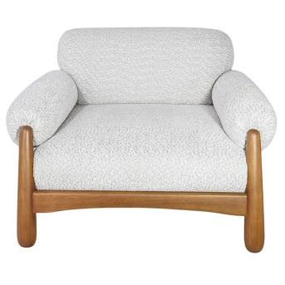
 |  |  |  | 0.00
 |  |  |  | 0.00
 |  |  |  | 0.00
 |  |  |  | 0.00
 |  |  |  | 0.00
 |  |  |  | 0.00
 |  |  |  | 0.00
ESTOFADO TIBAGI | Descrição | Larg | Prof | PA | Altura | Tecido | G0 | EXW | FOB | G1 | EXW | FOB | G2 | EXW | FOB | EXW | FOB | EXW | FOB | EXW | FOB | EXW | FOB | EXW | FOB | EXW | FOB
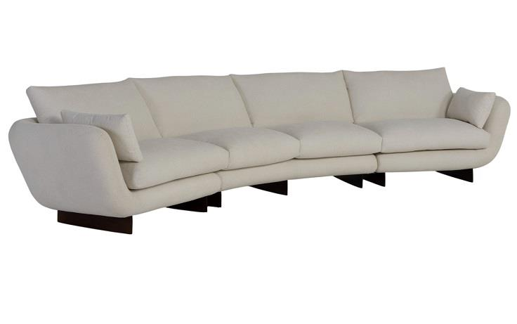
 | Modulo (1Ass:085 - S/Br) | 0.85 | 0.95 | 0.00 | 0.93 | 7.00 | 2,635 | $526.93 | $946.46 | 2,696 | $539.23 | $958.75 | 2,793 | $558.55 | $978.07 | $576.11 | $995.64 | $595.43 | $1,014.96 | $614.75 | $1,034.28 | $634.07 | $1,053.60 | $667.45 | $1,086.97 | $721.90 | $1,141.42
 | Modulo (1Ass:095 - S/Br) | 0.95 | 0.95 | 0.00 | 0.93 | 7.60 | 2,766 | $553.10 | $972.63 | 2,833 | $566.63 | $986.15 | 2,939 | $587.88 | $1,007.40 | $607.20 | $1,026.73 | $628.45 | $1,047.98 | $649.71 | $1,069.23 | $670.96 | $1,090.48 | $707.67 | $1,127.19 | $767.56 | $1,187.09
 | Modulo (1Ass:105 - S/Br) | 1.05 | 0.95 | 0.00 | 0.93 | 8.20 | 2,934 | $586.89 | $1,006.41 | 3,008 | $601.64 | $1,021.16 | 3,124 | $624.82 | $1,044.35 | $645.90 | $1,065.43 | $669.09 | $1,088.61 | $692.27 | $1,111.80 | $715.46 | $1,134.98 | $755.50 | $1,175.03 | $820.84 | $1,240.37
 | Modulo (1Ass:115 - S/Br) | 1.15 | 0.95 | 0.00 | 0.93 | 8.80 | 3,065 | $613.06 | $1,032.58 | 3,145 | $629.04 | $1,048.56 | 3,271 | $654.16 | $1,073.68 | $676.99 | $1,096.51 | $702.11 | $1,121.63 | $727.22 | $1,146.75 | $752.34 | $1,171.87 | $795.73 | $1,215.25 | $866.51 | $1,286.03
 | Modulo (1Ass:125 - S/Br) | 1.25 | 0.95 | 0.00 | 0.93 | 9.40 | 3,196 | $639.23 | $1,058.75 | 3,282 | $656.44 | $1,075.96 | 3,417 | $683.49 | $1,103.01 | $708.08 | $1,127.60 | $735.13 | $1,154.65 | $762.18 | $1,181.70 | $789.23 | $1,208.75 | $835.95 | $1,255.47 | $912.18 | $1,331.70
 |  |  |  | 0.00
 | Modulo (1Ass:085 - 1Br:25) | 1.10 | 0.95 | 0.00 | 0.93 | 7.20 | 2,880 | $576.05 | $995.58 | 2,944 | $588.76 | $1,008.28 | 3,044 | $608.72 | $1,028.25 | $626.87 | $1,046.40 | $646.84 | $1,066.36 | $666.80 | $1,086.33 | $686.77 | $1,106.29 | $721.25 | $1,140.78 | $777.52 | $1,197.04
 | Modulo (1Ass:095 - 1Br:25) | 1.20 | 0.95 | 0.00 | 0.93 | 7.60 | 2,994 | $598.77 | $1,018.29 | 3,061 | $612.29 | $1,031.82 | 3,168 | $633.55 | $1,053.07 | $652.87 | $1,072.39 | $674.12 | $1,093.65 | $695.37 | $1,114.90 | $716.63 | $1,136.15 | $753.34 | $1,172.86 | $813.23 | $1,232.76
OBS: PÉ EM MADEIRA | Modulo (1Ass:105 - 1Br:25) | 1.30 | 0.95 | 0.00 | 0.93 | 8.00 | 3,116 | $623.24 | $1,042.77 | 3,188 | $637.59 | $1,057.11 | 3,301 | $660.13 | $1,079.65 | $680.62 | $1,100.14 | $703.16 | $1,122.69 | $725.70 | $1,145.23 | $748.24 | $1,167.77 | $787.18 | $1,206.70 | $850.70 | $1,270.23
PEÇA ASSINADA DESIGN: | Modulo (1Ass:115 - 1Br:25) | 1.40 | 0.95 | 0.00 | 0.93 | 8.40 | 3,233 | $646.55 | $1,066.07 | 3,309 | $661.71 | $1,081.23 | 3,428 | $685.54 | $1,105.06 | $707.20 | $1,126.73 | $731.03 | $1,150.55 | $754.86 | $1,174.38 | $778.69 | $1,198.21 | $819.85 | $1,239.37 | $887.00 | $1,306.53
JOÃO V. DEMELE | Modulo (1Ass:125 - 1Br:25) | 1.50 | 0.95 | 0.00 | 0.93 | 8.80 | 3,352 | $670.43 | $1,089.96 | 3,432 | $686.42 | $1,105.94 | 3,558 | $711.53 | $1,131.06 | $734.37 | $1,153.89 | $759.48 | $1,179.01 | $784.60 | $1,204.13 | $809.72 | $1,229.24 | $853.10 | $1,272.63 | $923.89 | $1,343.41
 |  |  |  | 0.00
 | Modulo (2Ass:085 - S/Br) | 1.70 | 0.95 | 0.00 | 0.93 | 12.00 | 4,700 | $939.99 | $1,359.51 | 4,813 | $962.53 | $1,382.05 | 4,990 | $997.95 | $1,417.47 | $1,030.15 | $1,449.68 | $1,065.57 | $1,485.10 | $1,101.00 | $1,520.52 | $1,136.42 | $1,555.94 | $1,197.60 | $1,617.12 | $1,297.42 | $1,716.95
 | Modulo (2Ass:095 - S/Br) | 1.90 | 0.95 | 0.00 | 0.93 | 13.10 | 4,952 | $990.31 | $1,409.83 | 5,076 | $1,015.11 | $1,434.63 | 5,270 | $1,054.07 | $1,473.59 | $1,089.49 | $1,509.01 | $1,128.45 | $1,547.98 | $1,167.42 | $1,586.94 | $1,206.38 | $1,625.91 | $1,273.68 | $1,693.21 | $1,383.49 | $1,803.01
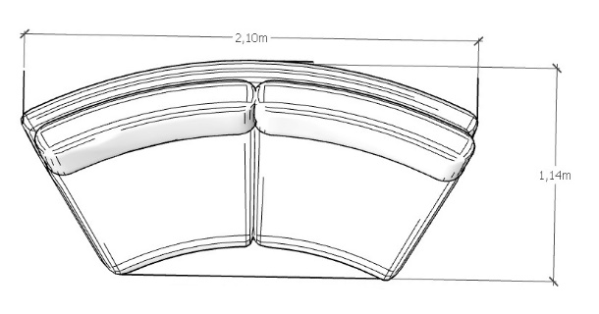
 | Modulo (2Ass:105 - S/Br) | 2.10 | 0.95 | 0.00 | 0.93 | 14.20 | 5,250 | $1,050.00 | $1,469.52 | 5,385 | $1,077.05 | $1,496.57 | 5,598 | $1,119.55 | $1,539.08 | $1,158.20 | $1,577.72 | $1,200.70 | $1,620.23 | $1,243.21 | $1,662.73 | $1,285.71 | $1,705.24 | $1,359.13 | $1,778.66 | $1,478.92 | $1,898.45
 | Modulo (2Ass:115 - S/Br) | 2.30 | 0.95 | 0.00 | 0.93 | 15.30 | 5,507 | $1,101.49 | $1,521.02 | 5,654 | $1,130.80 | $1,550.32 | 5,884 | $1,176.84 | $1,596.37 | $1,218.71 | $1,638.23 | $1,264.75 | $1,684.28 | $1,310.80 | $1,730.33 | $1,356.85 | $1,776.37 | $1,436.39 | $1,855.91 | $1,566.16 | $1,985.68
 | Modulo (2Ass:125 - S/Br) | 2.50 | 0.95 | 0.00 | 0.93 | 16.40 | 5,762 | $1,152.40 | $1,571.92 | 5,920 | $1,183.96 | $1,603.48 | 6,168 | $1,233.55 | $1,653.07 | $1,278.63 | $1,698.15 | $1,328.22 | $1,747.74 | $1,377.81 | $1,797.33 | $1,427.40 | $1,846.92 | $1,513.06 | $1,932.58 | $1,652.81 | $2,072.33
 |  |  |  | 0.00
 | Modulo (2Ass:085 - 1Br:025) | 1.95 | 0.95 | 0.00 | 0.93 | 10.60 | 4,875 | $974.94 | $1,394.47 | 4,973 | $994.61 | $1,414.14 | 5,128 | $1,025.53 | $1,445.05 | $1,053.63 | $1,473.15 | $1,084.54 | $1,504.07 | $1,115.46 | $1,534.98 | $1,146.37 | $1,565.89 | $1,199.77 | $1,619.29 | $1,286.89 | $1,706.41
 | Modulo (2Ass:095 - 1Br:025) | 2.15 | 0.95 | 0.00 | 0.93 | 11.50 | 5,147 | $1,029.42 | $1,448.94 | 5,255 | $1,050.94 | $1,470.46 | 5,424 | $1,084.75 | $1,504.27 | $1,115.49 | $1,535.01 | $1,149.30 | $1,568.82 | $1,183.11 | $1,602.63 | $1,216.92 | $1,636.44 | $1,275.32 | $1,694.85 | $1,370.61 | $1,790.13
 | Modulo (2Ass:105 - 1Br:025) | 2.35 | 0.95 | 0.00 | 0.93 | 12.40 | 5,396 | $1,079.22 | $1,498.74 | 5,513 | $1,102.58 | $1,522.10 | 5,696 | $1,139.29 | $1,558.81 | $1,172.66 | $1,592.18 | $1,209.37 | $1,628.89 | $1,246.08 | $1,665.60 | $1,282.79 | $1,702.31 | $1,346.19 | $1,765.72 | $1,449.65 | $1,869.17
 | Modulo (2Ass:115 - 1Br:025) | 2.55 | 0.95 | 0.00 | 0.93 | 13.30 | 5,671 | $1,134.28 | $1,553.80 | 5,797 | $1,159.48 | $1,579.01 | 5,995 | $1,199.09 | $1,618.62 | $1,235.10 | $1,654.62 | $1,274.71 | $1,694.23 | $1,314.31 | $1,733.84 | $1,353.92 | $1,773.45 | $1,422.34 | $1,841.86 | $1,533.96 | $1,953.48
 | Modulo (2Ass:125 - 1Br:025) | 2.75 | 0.95 | 0.00 | 0.93 | 14.20 | 5,915 | $1,182.90 | $1,602.43 | 6,050 | $1,209.95 | $1,629.48 | 6,262 | $1,252.46 | $1,671.98 | $1,291.10 | $1,710.62 | $1,333.61 | $1,753.13 | $1,376.11 | $1,795.64 | $1,418.62 | $1,838.14 | $1,492.04 | $1,911.56 | $1,611.83 | $2,031.35
 |  |  |  | 0.00
 | Modulo Curvo | 1.90 | 1.14 | 0.00 | 0.93 | 11.05 | 4,418 | $883.62 | $1,766.21 | 4,521 | $904.22 | $1,786.80 | 4,683 | $936.58 | $1,819.16 | $966.00 | $1,848.58 | $998.36 | $1,880.94 | $1,030.72 | $1,913.31 | $1,063.09 | $1,945.67 | $1,118.98 | $2,001.57 | $1,210.19 | $2,092.77
 | Modulo Curvo | 2.10 | 1.14 | 0.00 | 0.93 | 11.90 | 4,690 | $937.97 | $1,820.55 | 4,802 | $960.30 | $1,842.89 | 4,977 | $995.40 | $1,877.99 | $1,027.31 | $1,909.90 | $1,062.41 | $1,945.00 | $1,097.51 | $1,980.10 | $1,132.61 | $2,015.20 | $1,193.24 | $2,075.82 | $1,292.15 | $2,174.74
 | Modulo Curvo | 2.30 | 1.14 | 0.00 | 0.93 | 12.75 | 5,219 | $1,043.84 | $1,926.42 | 5,340 | $1,067.92 | $1,950.50 | 5,529 | $1,105.75 | $1,988.34 | $1,140.15 | $2,022.73 | $1,177.99 | $2,060.57 | $1,215.82 | $2,098.41 | $1,253.66 | $2,136.24 | $1,319.01 | $2,201.60 | $1,425.64 | $2,308.23
 |  |  |  | 0.00
ESTOFADO ZENITH | Descrição | Larg | Prof | PA | Altura | Tecido | G0 | EXW | FOB | G1 | EXW | FOB | G2 | EXW | FOB | EXW | FOB | EXW | FOB | EXW | FOB | EXW | FOB | EXW | FOB | EXW | FOB
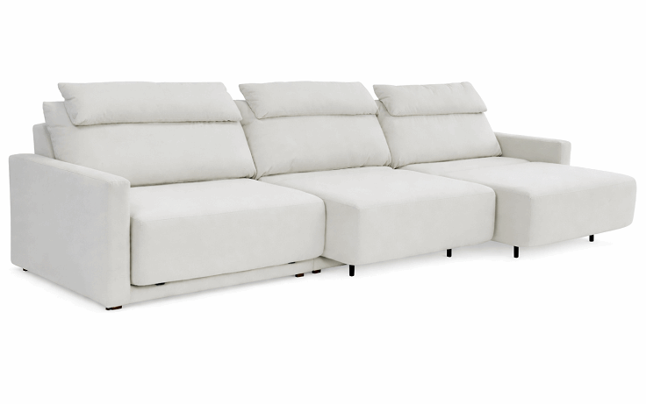
 | Módulo (1Ass:090 - S/br) | 0.90 | 1.04 | 1.56 | 1.00 | 8.00 | 2,192 | $438.31 | $438.31 | 2,257 | $451.43 | $451.43 | 2,360 | $472.04 | $472.04 | $490.79 | $490.79 | $511.40 | $511.40 | $532.02 | $532.02 | $552.64 | $552.64 | $588.25 | $588.25 | $646.35 | $646.35
 | Módulo (1Ass:100 - S/br) | 1.00 | 1.04 | 1.56 | 1.00 | 8.40 | 2,341 | $468.19 | $878.36 | 2,410 | $482.06 | $892.23 | 2,519 | $503.85 | $914.02 | $523.67 | $933.84 | $545.46 | $955.63 | $567.26 | $977.42 | $589.05 | $999.22 | $626.70 | $1,036.87 | $688.12 | $1,098.29
 | Módulo (1Ass:110 - S/br) | 1.10 | 1.04 | 1.56 | 1.00 | 8.80 | 2,488 | $497.53 | $948.72 | 2,561 | $512.15 | $963.34 | 2,676 | $535.13 | $986.31 | $556.01 | $1,007.20 | $578.98 | $1,030.17 | $601.96 | $1,053.14 | $624.93 | $1,076.12 | $664.61 | $1,115.80 | $729.35 | $1,180.54
 |  |  |  | 0.00
 | Braço 012 | 0.12 | 1.00 | 0.00 | 0.60 | 3.30 | 317 | $63.38 | $63.38 | 338 | $67.69 | $67.69 | 372 | $74.46 | $74.46 | $80.62 | $80.62 | $87.39 | $87.39 | $94.17 | $94.17 | $100.94 | $100.94 | $112.64 | $112.64 | $131.73 | $131.73
 |  |  |  | 0.00
 | MECANISMO 1 ASS | 1.00 | 1.00 | 0.00 |  | 1.00 | 1,860 | $371.95 | $371.95 | ACRESCENTAR ESTE VALOR PARA 1 ASSENTO (NÃO SE APLICA DESCONTO) | #VALUE! | #VALUE!
 | MECANISMO 2 ASS | 1.00 | 1.00 | 0.00 |  | 1.00 | 3,540 | $707.94 | $707.94 | ACRESCENTAR ESTE VALOR PARA 2 ASSENTO (NÃO SE APLICA DESCONTO) | #VALUE! | #VALUE!
OBS: DISPONÍVEL APENAS COM AUTOMAÇÃO | MECANISMO 3 ASS | 1.00 | 1.00 | 0.00 |  | 1.00 | 4,802 | $960.34 | $960.34 | ACRESCENTAR ESTE VALOR PARA 3 ASSENTO (NÃO SE APLICA DESCONTO) | #VALUE! | #VALUE!
 |  |  |  | 0.00

Karam´s Poltronas
TABELA POLTRONAS 2026
LÍQUIDA

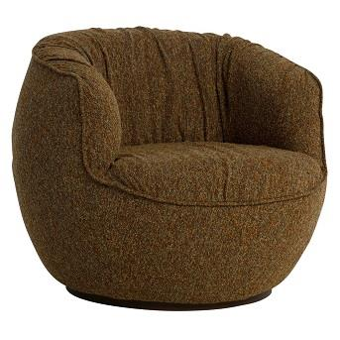
POLTRONA ALENTO | Descrição | Larg | Prof | Altura | Tecido | G0 | EXW | FOB | G1 | EXW | FOB | G2 | EXW | FOB | EXW | FOB | EXW | FOB | EXW | FOB | EXW | FOB | EXW | FOB | EXW | FOB
 | Poltrona | 0.90 | 0.93 | 0.77 | 4.80 | 1,851 | $370.18 | $623.48 | 1,889 | $377.89 | $631.19 | 1,950 | $390.02 | $643.32 | $401.04 | $654.34 | $413.17 | $666.46 | $425.29 | $678.59 | $437.41 | $690.71 | $458.36 | $711.65 | $492.53 | $745.82

PEÇA ASSINADA DESIGN: | OBS: BASE GIRATÓRIA
JOÃO V. DEMELE
POLTRONA DENGO | Descrição | Larg | Prof | Altura | Tecido | G0 | EXW | FOB | G1 | EXW | FOB | G2 | EXW | FOB | EXW | FOB | EXW | FOB | EXW | FOB | EXW | FOB | EXW | FOB | EXW | FOB
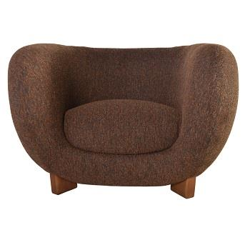
 | Poltrona | 1.16 | 1.05 | 0.78 | 7.50 | 3,345 | $668.97 | $1,044.96 | 3,422 | $684.40 | $1,060.39 | 3,543 | $708.65 | $1,084.64 | $730.70 | $1,106.69 | $754.95 | $1,130.94 | $779.20 | $1,155.19 | $803.45 | $1,179.44 | $845.33 | $1,221.32 | $913.67 | $1,289.66

PEÇA ASSINADA DESIGN: | OBS: PÉ EM MADEIRA
JOÃO V. DEMELE
POLTRONA KENJI | Descrição | Larg | Prof | Altura | Tecido | G0 | EXW | FOB | G1 | EXW | FOB | G2 | EXW | FOB | EXW | FOB | EXW | FOB | EXW | FOB | EXW | FOB | EXW | FOB | EXW | FOB
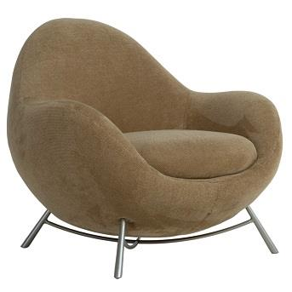
 | Poltrona | 0.94 | 0.87 | 0.81 | 4.70 | 2,210 | $442.02 | $703.24 | 2,262 | $452.50 | $713.71 | 2,345 | $468.95 | $730.16 | $483.91 | $745.12 | $500.36 | $761.58 | $516.82 | $778.03 | $533.27 | $794.49 | $561.70 | $822.91 | $608.07 | $869.28

PEÇA ASSINADA DESIGN: | OBS: BASE EM METAL
JOÃO V. DEMELE
POLTRONA MUSH | Descrição | Larg | Prof | Altura | Tecido | G0 | EXW | FOB | G1 | EXW | FOB | G2 | EXW | FOB | EXW | FOB | EXW | FOB | EXW | FOB | EXW | FOB | EXW | FOB | EXW | FOB
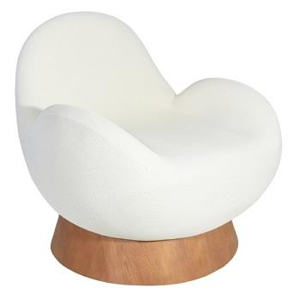
 | Poltrona Giratória | 0.85 | 0.92 | 0.85 | 4.30 | 3,390 | $677.92 | $954.18 | 3,426 | $685.22 | $961.48 | 3,483 | $696.69 | $972.95 | $707.12 | $983.38 | $718.59 | $994.85 | $730.05 | $1,006.32 | $741.52 | $1,017.78 | $761.33 | $1,037.59 | $793.65 | $1,069.92

PEÇA ASSINADA DESIGN: | OBS: BASE REVESTIDA EM LÂMINA NATURAL
ESTUDIO GALHO
POLTRONA MUSH (MALHA) | Descrição | Larg | Prof | Altura | Tecido | G15 | EXW | FOB |  | EXW | FOB |  | EXW | FOB | EXW | FOB | EXW | FOB | EXW | FOB | EXW | FOB | EXW | FOB | EXW | FOB
 | Poltrona Giratória | 0.85 | 0.92 | 0.82 | 5.80 | 4,854 | $970.90 | $1,247.16

PEÇA ASSINADA DESIGN: | OBS: BASE REVESTIDA EM LÂMINA NATURAL
ESTUDIO GALHO
POLTRONA SEMENTE | Descrição | Larg | Prof | Altura | Tecido | G0 | EXW | FOB | G1 | EXW | FOB | G2 | EXW | FOB | EXW | FOB | EXW | FOB | EXW | FOB | EXW | FOB | EXW | FOB | EXW | FOB
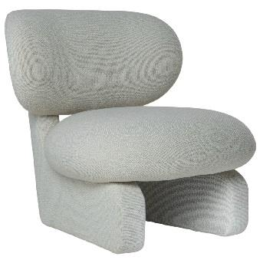
 | Poltrona | 0.84 | 0.93 | 0.82 | 5.80 | 2,989 | $597.84 | $851.13 | 3,060 | $611.93 | $865.23 | 3,170 | $634.08 | $887.38 | $654.21 | $907.51 | $676.36 | $929.66 | $698.51 | $951.81 | $720.66 | $973.96 | $758.91 | $1,012.21 | $821.33 | $1,074.63

PEÇA ASSINADA DESIGN:
JOÃO V. DEMELE

Karam´s Puff e Almofadas
TABELA PUFF E ALMOFADA 2026
LÍQUIDA

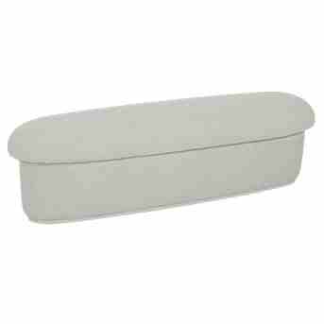
BANCO TOAD | Descrição | Larg | Prof | Altura | Tecido | G0 | EXW | FOB | G1 | EXW | FOB | G2 | EXW | FOB | EXW | FOB | EXW | FOB | EXW | FOB | EXW | FOB | EXW | FOB | EXW | FOB
 | Banco | 1.60 | 0.45 | 0.45 | 4.80 | 1,155 | $230.96 | $282.41 | 1,188 | $237.60 | $289.06 | 1,240 | $248.05 | $299.50 | $257.55 | $309.00 | $267.99 | $319.44 | $278.44 | $329.89 | $288.88 | $340.34 | $306.93 | $358.38 | $336.37 | $387.82

 | Puff | 0.58 | 0.50 | 0.45 | 3.40 | 562 | $112.36 | $163.81 | 583 | $116.55 | $168.00 | 616 | $123.15 | $174.60 | $129.15 | $180.60 | $135.75 | $187.20 | $142.34 | $193.79 | $148.94 | $200.39 | $160.34 | $211.79 | $178.93 | $230.38

PEÇA ASSINADA DESIGN:
JOÃO V. DEMELE
BANCO TORUS | Descrição | Larg | Prof | Altura | Tecido | G0 | EXW | FOB | G1 | EXW | FOB | G2 | EXW | FOB | EXW | FOB | EXW | FOB | EXW | FOB | EXW | FOB | EXW | FOB | EXW | FOB
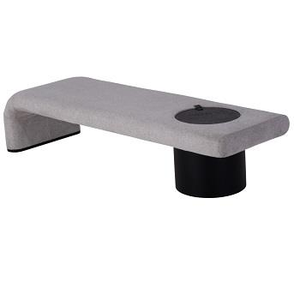
 | Banco | 1.70 | 0.60 | 0.46 | 4.10 | 2,817 | $563.49 | $761.38 | 2,857 | $571.43 | $769.32 | 2,920 | $583.91 | $781.80 | $595.25 | $793.14 | $607.73 | $805.62 | $620.21 | $818.10 | $632.68 | $830.57 | $654.24 | $852.13 | $689.40 | $887.29
 | Banco | 1.80 | 0.60 | 0.46 | 4.20 | 2,874 | $574.79 | $772.68 | 2,915 | $582.99 | $780.88 | 2,979 | $595.87 | $793.76 | $607.58 | $805.47 | $620.46 | $818.35 | $633.34 | $831.23 | $646.22 | $844.11 | $668.47 | $866.36 | $704.77 | $902.66
 | Banco | 1.90 | 0.60 | 0.46 | 4.30 | 2,931 | $586.10 | $783.99 | 2,973 | $594.55 | $792.44 | 3,039 | $607.84 | $805.73 | $619.91 | $817.80 | $633.20 | $831.09 | $646.48 | $844.37 | $659.76 | $857.65 | $682.71 | $880.60 | $720.14 | $918.03

PEÇA ASSINADA DESIGN:
LUCIANO SANTELLI

Karam´s Camas
TABELA ESTOFADOS 2026
LÍQUIDA

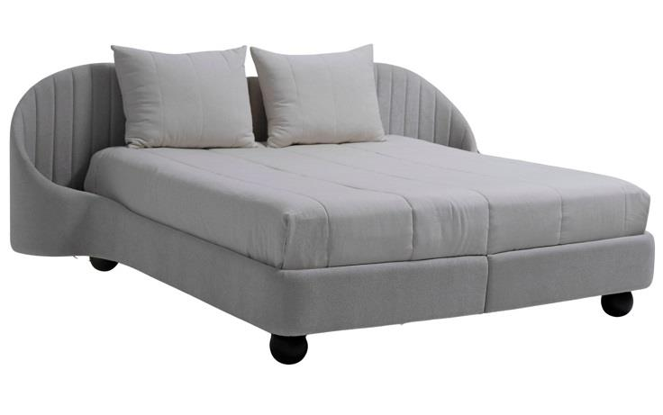
CAMA KAORI | Descrição | Larg | Prof | Altura | Tecido | G0 | EXW | FOB | G1 | EXW | FOB | G2 | EXW | FOB | EXW | FOB | EXW | FOB | EXW | FOB | EXW | FOB | EXW | FOB | EXW | FOB
 | King Size | 2.80 | 2.18 | 1.05 | 18.20 | 6,472 | $1,294.32 | $3,831.25 | 6,635 | $1,327.09 | $3,864.03 | 6,893 | $1,378.59 | $3,915.53 | $1,425.41 | $3,962.35 | $1,476.92 | $4,013.85 | $1,528.42 | $4,065.35 | $1,579.92 | $4,116.86 | $1,668.88 | $4,205.82 | $1,814.02 | $4,350.96

 | Mini totem | 1.00 | 1.00 |  | 1.00 | 384 | $76.79 | $76.79 | 384 | $76.79 | $76.79 | 384 | $76.79 | $76.79 | $76.79 | $76.79 | $76.79 | $76.79 | $76.79 | $76.79 | $76.79 | $76.79 | $76.79 | $76.79 | $76.79 | $76.79

OBS: PÉ EM MADEIRA

